상품제안서
차량 비상망치, 멀티 망치, 벨트커터, 다용도망치 | 상품코드: F28074

 |  |  |  |  |  |  | 02-412-0044 | www.easy1.co.kr
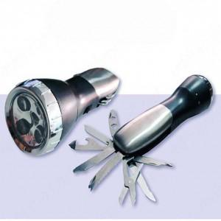

【상세/제작정보】

【인쇄/포장옵션】 | 레이저, 실리콘인쇄 / 포장불가능

【공급단가】 | 수량 | 100~ | 300~ | 500~ | 1,000~ | 3,000~
*VAT별도 | 단가 | 6,000원 | 5,900원 | 5,750원 | 5,640원 | 5,500원

【상품 URL】 | http://www.easy1.co.kr/src/goods_detail.php?gdno=28074

